Martin
 |  | CHIFFRE D'AFFAIRES REALISE PAR LE REPRESENTANT MARTIN

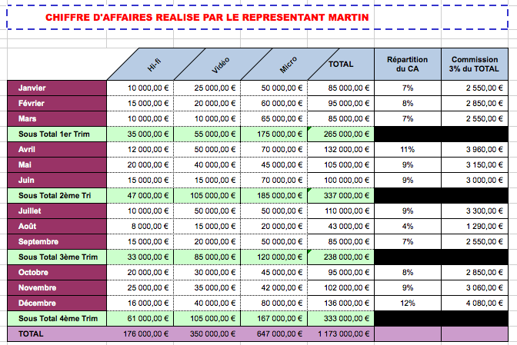
 | Hi-fi | Vidéo | Micro | TOTAL | Répartition du CA | Commission 3% du TOTAL
Janvier | 10000 | 25000 | 50000 | 85000 |  | 2550
Février | 15000 | 20000 | 60000 | 95000 |  | 2850
Mars | 10000 | 10000 | 65000 | 85000 |  | 2550
Sous Total 1er Trim
Avril | 12000 | 50000 | 70000 | 132000 |  | 3960
Mai | 20000 | 40000 | 45000 | 105000 |  | 3150
Juin | 15000 | 15000 | 70000 | 100000 |  | 3000
Sous Total 2ème Tri
Juillet | 10000 | 50000 | 50000 | 110000 |  | 3300
Août | 8000 | 15000 | 20000 | 43000 |  | 1290
Septembre | 15000 | 20000 | 50000 | 85000 |  | 2550
Sous Total 3ème Trim
Octobre | 20000 | 30000 | 45000 | 95000 |  | 2850
Novembre | 25000 | 35000 | 42000 | 102000 |  | 3060
Décembre | 16000 | 40000 | 80000 | 136000 |  | 4080
Sous Total 4ème Trim
TOTAL

Repas_noel
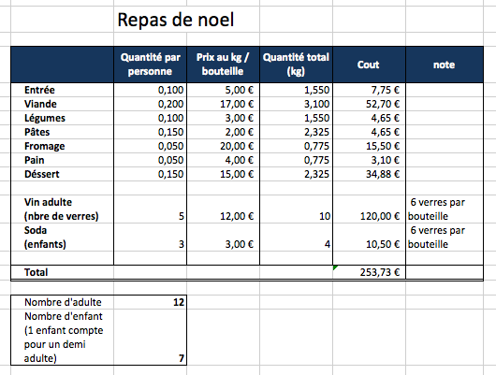
 | Repas de noel

 | Quantité par personne | Prix au kg / bouteille | Quantité total (kg) | Cout | note
Entrée | 0.1 | 5 | 1.55
Viande | 0.2 | 17 | 3.1
Légumes | 0.1 | 3 | 1.55
Pâtes | 0.15 | 2 | 2.325
Fromage | 0.05 | 20 | 0.775
Pain | 0.05 | 4 | 0.775
Déssert | 0.15 | 15 | 2.325

Vin adulte | 5 | 12 | 10 |  | 6 verres par bouteille
(nbre de verres)
Soda (enfants)

Total

Nombre d'adulte | 12
Nombre d'enfant (1 enfant compte pour un demi adulte) | 7

